Pasaporte - HC
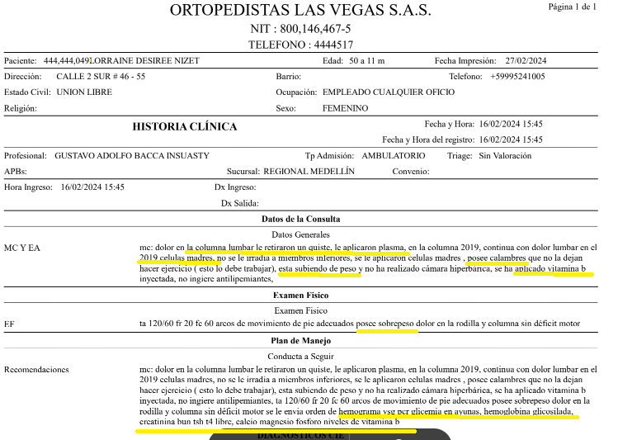
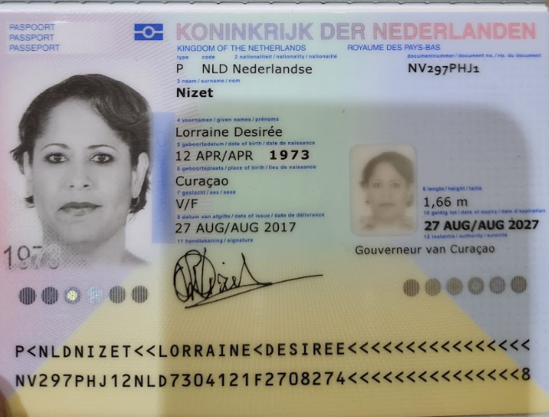

NV297PHJ1
Lorraine
Desirée
Nizet
1973-04-27
51

